Sheet1
Đăng ký case study: Game Pong

Họ Tên: | Võ Phụng Nhân
Lớp: | C0619G1

I. Giới thiệu: |  | Pong là một trò chơi mô phỏng game bóng bàn
Game bao gồm:
 | * 01 quả bóng hình vuông:
 |  | Di chuyển tự động chủ yếu là dội về 2 phía người chơi.
 | * 02 hình chữ nhật cao ở hai bên màn hình:
 |  | Hình bên trái đại diện cho người dùng chuột để điều khiển.
 |  | Hình bên phải là máy tự điều khiển.
 | * Cứ mỗi lần đỡ bóng hụt thì bên đối phương sẽ được công 1 điểm.
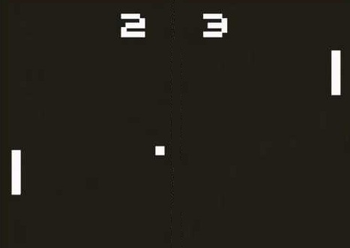
Hình minh họa:

II. Ngôn ngữ sử dụng và phương hướng thực hiện
Áp dụng những kiến thức đã học ở Module 1 để làm game theo hướng lập trình hướng đối tượng. Ngôn ngữ được sử dụng là HTML, Javascript và ES6.

